observacao
Com os dados, eu quero ser capaz de indicar com alguma confiância qual é o modus operandi de publicações da área.
Ou seja, quantos % dos artigos da área são feitos por 2 ou 3 autores e quantos % são feitos em coautoria.
Também, quero avaliar se há (e quanto) diferença estatística/relevante se o artigo for de categoria ESPECIFICO. |  | Figura 16 – Distribuição de métricas de coautoria em artigos no corpo do saber da Educação em Ciências
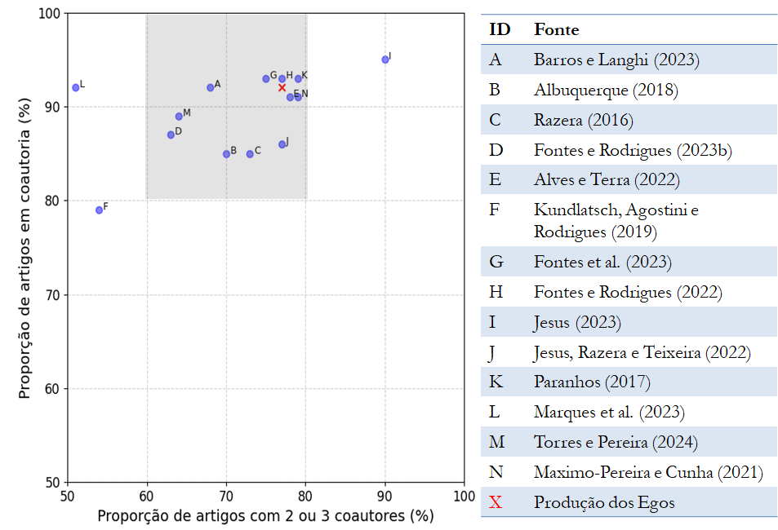
As informações AREA e FONTE são dados para mim, e não vão pra análise
A variável AMOSTRA é o tamanho analisado por cada referência (i.e., o número de artigos). Por exemplo, Albuquerquer(2018) analisou 179 artigos para concluir que 85% são feitos em coautoria. Imagino que deve ser feita uma análise ponderada para levar em conta o tamanho da amostra na conclusão

Parágrafo qualitativo atual na Tese:
A Figura 16 poderia conter mais exemplos, mas o resultado mostrado nos parece suficiente para sugerir uma dinâmica importante: a especificidade de uma temática no corpo do saber da Educação em Ciências não modifica significativamente suas características de coautoria. Embora essa observação possa parecer esperada, considerando a relação de coautoria como uma relação sociocognitiva conforme discutido no Capítulo 6, ela não é universal para todos os corpos do saber nas Ciências Humanas e Sociais. Moody (2004), por exemplo, analisou 36 diferentes temáticas (especialidades, na terminologia do autor) na área de Sociologia e demonstrou uma variação de 45% na proporção de artigos coautorados. De acordo com o autor, tamanha disparidade está muito relacionada à adoção de métodos quantitativos por algumas temáticas na pesquisa sociológica. Até onde sabemos, a literatura ainda não forneceu uma conclusão empírica robusta sobre como as especificidades do conhecimento nas Ciências Humanas e Sociais Aplicadas, o que inclui a pesquisa em Educação em Ciências (e a pesquisa em Ensino de Física), atuam como organizadoras de coautoria. Até o momento, sabe-se que algumas características, como trabalhos com métodos estatísticos, aumentam a probabilidade de coautoria, mas falta um panorama integrado dos mecanismos e de seus pesos na determinação dessa atividade social.

 | Legenda: a região sombreada destaca o padrão bibliométrico mais comum no corpo do saber em Educação em Ciências.

